상품제안서
스카이 비트 60W 4in1 패브릭 고속 충전 케이블 2M | 상품코드: S43895

 |  |  |  |  |  |  | 02-713-8555 | www.synergygift.co.kr
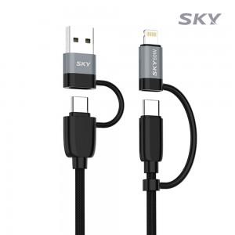 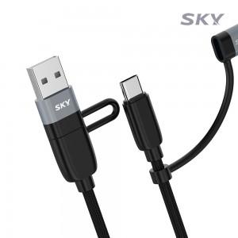 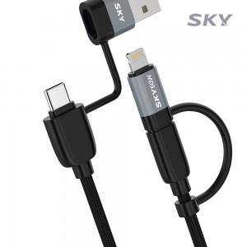

【상세/제작정보】 | - USB-PD 60W / PPS 2.0 / 퀄컴 퀵차지 4.0 초고속 충전 지원<br>- 4in1 일체형 젠더로 노트북, 태블릿, 스마트폰 등 다양한 기기 충전<br>- 480 Mbps 고속 데이터 전송 / <br>- 고강도 직조 나일론 소재 사용 / 꼬임방지 / 단선방지<br>- 스마트 IC 칩셋 탑재로 과전압/과전류/과열/과출력 보호

【인쇄/포장옵션】 | / 포장지포장

【공급단가】 | 수량 | 50~ | 100~ | 500~ | 1,000~ | 3,000~
*VAT별도 | 단가 | 4,720원 | 4,470원 | 4,250원 | 4,140원 | 4,100원

【상품 URL】 | https://www.synergygift.co.kr:443/src/goods_detail.php?gdno=43895

